Sheet1
素材 | 掉落几率 | 参考
眼睛 | 22% | 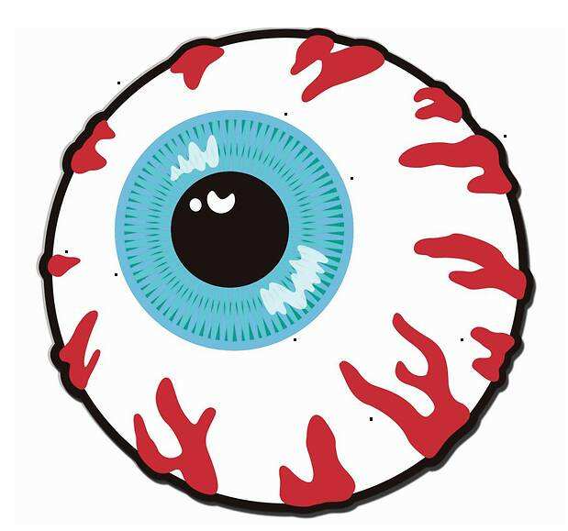
骨头 | 25%
大肠 | 20% | 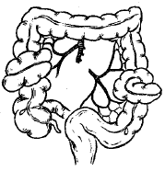
断肢 | 23%
脊髓 | 10% | 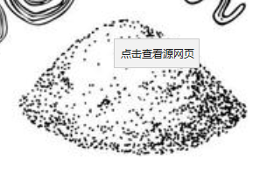
武器名 | 需要素材
普通爪 | 无
致盲手套 | 四肢*4，脊髓*1，眼睛*2，大肠*1
重锤 | 骨头*4，脊髓*2，四肢*3，眼睛*2
钩爪 | 大肠*4，四肢*2，脊髓*1，眼睛*1

